合计数量
含 AI 生成
部位 | 板厚 | 单位 | 图纸数量 |  |  | 复核数量 | 差异 | 备注
 |  |  | Q355 | Q420 | 合计
钢梁 | 0.18 | kg |  |  | 0 | 0 | 0 | 未完成:无来源页
 | 4 | kg | 343.2 | 107.3 | 450.5 | 5981 | 5531 | 来源页57,61,74,78,82,90,102,106,115,119,123,131,137,142,171,175,187,191,199,203,212,216,224,230
 | 6 | kg |  |  | 0 | 4042 | 4042 | 未完成:无来源页
 | 8 | kg | 883.2 |  | 883.2 | 825188 | 824304 | 来源页82,106,123,175,191,199,203,216
 | 10 | kg |  |  | 0 | 78746 | 78746 | 未完成:无来源页
 | 12 | kg | 727.2 |  | 727.2 | 615901 | 615174 | 来源页102,106,191
 | 14 | kg | 34571.9 | 1837.3 | 36409.2 | 3101000 | 3064591 | 来源页57,61,74,78,90,102,106,115,119,123,131,137,142,171,175,187,203,212,216,224,230
 | 16 | kg | 79775.9 | 12789 | 92564.9 | 268843 | 176278 | 来源页53,57,61,74,78,82,90,102,106,115,119,123,131,137,142,158,171,175,187,199,203,212,216,224,230
 | 20 | kg | 289469.5 |  | 289469.5 | 1171114 | 881645 | 来源页53,57,61,82,90,102,106,123,131,137,142,158,175,187,191,199,203,216,224,230
 | 24 | kg | 201691.3 | 7296.3 | 208987.6 | 1442471 | 1233483 | 来源页53,57,61,74,78,82,90,102,106,115,119,123,131,137,142,158,171,175,187,191,199,203,212,216,224,230
 | 28 | kg | 56119.4 | 8759.1 | 64878.5 | 175679 | 110800 | 来源页53,74,78,82,90,102,106,115,123,137,142,158,171,175,187,191,199,203,212,216,230
 | 30 | kg |  |  | 0 | 2412 | 2412 | 未完成:无来源页
 | 32 | kg | 245506.8 | 131358.3 | 376865.1 | 892300 | 515435 | 来源页53,57,61,74,78,82,90,102,106,115,119,123,131,137,142,158,171,175,187,199,203,212,216,224,230
 | 36 | kg | 320751.9 | 12558.6 | 333310.5 | 643930 | 310620 | 来源页57,61,74,78,82,90,102,106,115,119,123,131,137,142,171,175,187,191,199,203,212,216,224,230
 | 40 | kg | 332927.5 | 140254.1 | 473181.6 | 398337 | -74845 | 来源页57,61,74,78,90,102,106,115,119,123,131,137,142,171,175,187,203,212,216,224,230
 | 44 | kg | 64347.4 | 122459.4 | 186806.8 | 110023 | -76783 | 来源页53,74,78,82,90,102,106,115,123,158,171,175,187,199,203,212,216
 | 48 | kg | 0 | 127179.6 | 127179.6 | 150976 | 23796 | 来源页74,78,106,115,119,171,203,212
 | 50 | kg |  |  | 0 | 10689 | 10689 | 未完成:无来源页
 | 60 | kg |  |  | 0 | 12203 | 12203 | 未完成:无来源页
 | 80 | kg | 4069.4 | 4659.8 | 8729.2 | 9320 | 590 | 来源页115,137,230
 | 100 | kg | 2543.4 | 0 | 2543.4 | 11649 | 9106 | 来源页74,142
梁底挡块 | 20 | kg |  |  | 7638.4 | 7640 | 1
钢梁制造合计 |  | kg |  |  | 2210625 | 9938443 | 7727818
附属预埋 | 护栏 | kg |  |  | 588.9 | 0 | -589 | 属于伸缩缝出护栏挡板，与混凝土护栏浇筑标段有冲突，待确认
 | 排水 | kg |  |  | 7835.2 | 7836 | 1

梁底挡块
含 AI 生成
梁板编号 | 板件名称 | 位置 | 材质 | 长 | 宽 | 厚 | 数量 | 单件重 | 全桥数量 | 合计重量 | 备注 | 梁板编号 |  |  |  |  |  | 图纸数量 | 差异 | 备注
 |  |  |  | mm | mm | mm |  | kg |  | kg |  |  | 16 | 20 | 24 | 28 | 合计
梁间横梁 | XJHL1 | N1 | Q355MD | 600 | 700 | 20 | 1 | 65.9 | 32 | 2110.1 |  | XJHL1 |  | 7640 |  |  | 7640 | 7638.4 | 1
 |  | N2 | Q355MD |  |  | 20 | 4 | 172.8 | 32 | 5529.6
 | 小计 |  |  |  |  |  |  |  |  | 7639.7
名称 |  |  | 材质 | 单位 | 复核数量 | 图纸数量 |  | 差异
合计 |  |  | Q355MD | kg | 7640 | 7638 |  | 1

附属预埋件
梁板编号 | 板件名称 | 位置 | 材质 | 长 | 宽 | 厚 | 数量 | 单件重 | 全桥数量 | 合计重量 | 备注 | 梁板编号 |  |  |  |  |  | 图纸数量 | 差异 | 备注
 |  |  |  | mm | mm | mm |  | kg |  | kg |  |  | 4 | 12 | 24 | 28 | 合计
排水 | XJHL1 | 上层N1 | Q355C | 647 | 280 | 12 | 1 | 15.8 | 200 | 3166.0 |  | XJHL1 | 668 | 7168 |  |  | 7836 | 7835.18 | 1
 |  | 下层N1 | Q355C | 277 | 280 | 12 | 1 | 6.1 | 200 | 1214.0
 |  | 上层N2 | Q355C | 530 | 150 | 12 | 1 | 5.2 | 400 | 2092.0
 |  | 下层N2 | Q355C | 160 | 150 | 12 | 1 | 1.7 | 400 | 696.0
 |  | N3 | Q355C | 663 | 80 | 4 | 1 | 1.7 | 400 | 668.0
 | 小计 |  |  |  |  |  |  |  |  | 7836.0
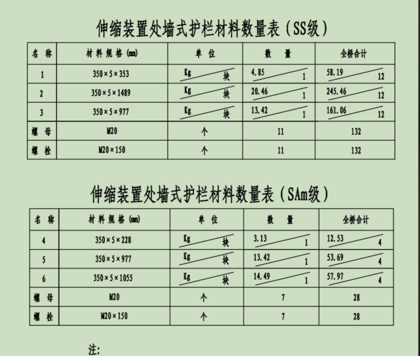
名称 |  |  | 材质 | 单位 | 复核数量 | 图纸数量 |  | 差异
合计 |  |  | Q355C | kg | 7836 | 7835 |  | 1

